横断構成図
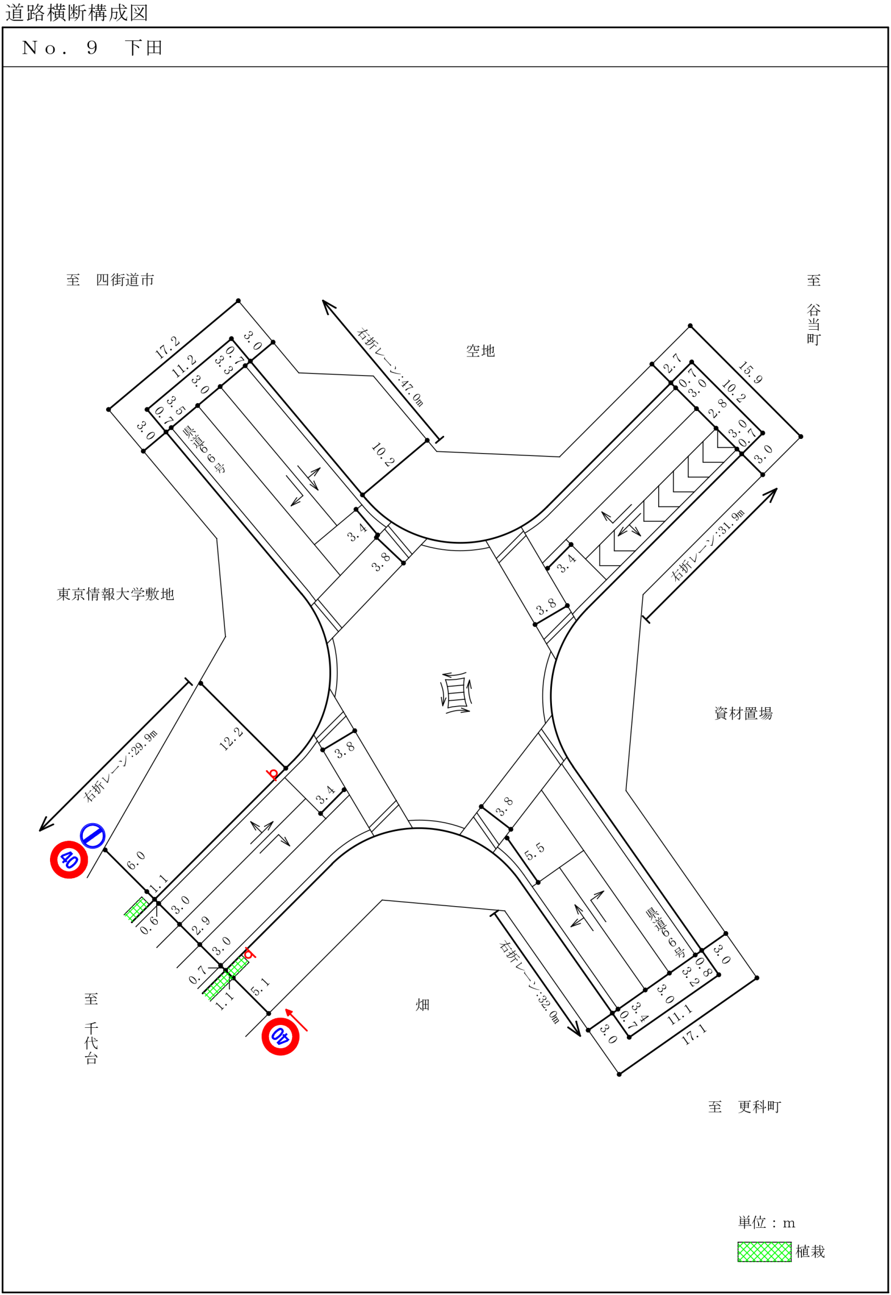

階梯図
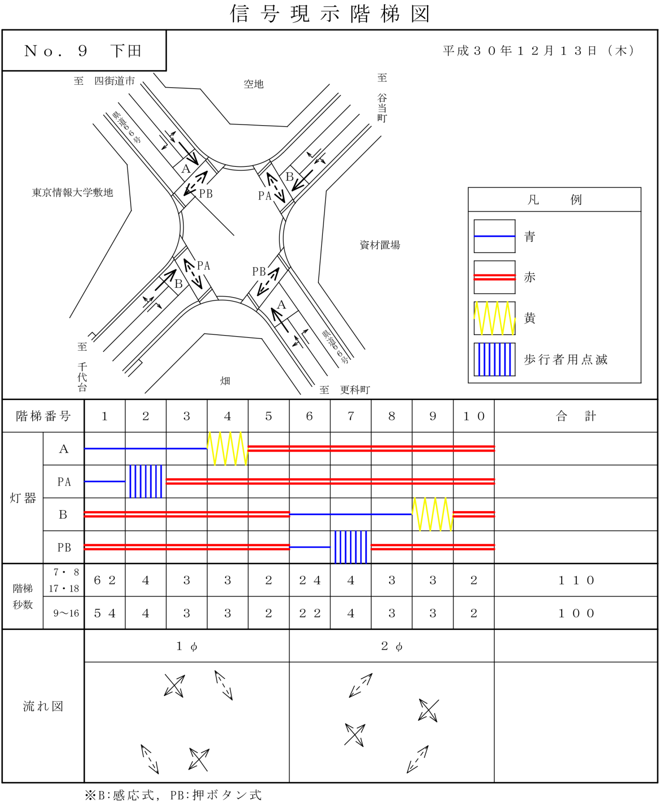

自動車変動図(1)
自動車交通量調査 時間変動図

 |  |  |  |  |  |  |  | 方向案内図
調査地点 |  | No.9
 |  | 下田

調査日時 |  | 平成30年12月13日(木)
 |  | 7:00～19:00

天 候 |  | 晴

 |  |  |  |  |  |  |  |  |  |  |  | 単位：台・%

(1) |  |  |  |  |  |  |  | (2)

(3) |  |  |  |  |  |  |  | (4)

 |  | 方向 | (1)
時間帯 |  | 区分 | 乗用車 | 小型 貨物車 | 普通 貨物車 | バス | 小型車 計 | 大型車 計 | 四輪車 計 | 大型車 混入率 | 時間 構成比
7:00:00 | ～ | 8:00:00 | 2 | 2 | 1 | 4 | 4 | 5 | 9 | 55.6 | 6.6
8:00:00 | ～ | 9:00:00 | 3 | 0 | 0 | 3 | 3 | 3 | 6 | 50.0 | 4.4
9:00:00 | ～ | 10:00:00 | 8 | 3 | 0 | 3 | 11 | 3 | 14 | 21.4 | 10.3
10:00:00 | ～ | 11:00:00 | 11 | 0 | 3 | 4 | 11 | 7 | 18 | 38.9 | 13.2
11:00:00 | ～ | 12:00:00 | 6 | 2 | 3 | 3 | 8 | 6 | 14 | 42.9 | 10.3
12:00:00 | ～ | 13:00:00 | 10 | 1 | 3 | 0 | 11 | 3 | 14 | 21.4 | 10.3
13:00:00 | ～ | 14:00:00 | 6 | 0 | 1 | 1 | 6 | 2 | 8 | 25.0 | 5.9
14:00:00 | ～ | 15:00:00 | 3 | 3 | 1 | 0 | 6 | 1 | 7 | 14.3 | 5.1
15:00:00 | ～ | 16:00:00 | 4 | 2 | 2 | 0 | 6 | 2 | 8 | 25.0 | 5.9
16:00:00 | ～ | 17:00:00 | 8 | 3 | 5 | 0 | 11 | 5 | 16 | 31.3 | 11.8
17:00:00 | ～ | 18:00:00 | 4 | 7 | 2 | 0 | 11 | 2 | 13 | 15.4 | 9.6
18:00:00 | ～ | 19:00:00 | 5 | 4 | 0 | 0 | 9 | 0 | 9 | 0.0 | 6.6
 | 12時間計 |  | 70 | 27 | 21 | 18 | 97 | 39 | 136 | 28.7 | 100.0

 |  | 方向 | (2)
時間帯 |  | 区分 | 乗用車 | 小型 貨物車 | 普通 貨物車 | バス | 小型車 計 | 大型車 計 | 四輪車 計 | 大型車 混入率 | 時間 構成比
7:00:00 | ～ | 8:00:00 | 223 | 63 | 31 | 0 | 286 | 31 | 317 | 9.8 | 12.0
8:00:00 | ～ | 9:00:00 | 204 | 44 | 45 | 0 | 248 | 45 | 293 | 15.4 | 11.1
9:00:00 | ～ | 10:00:00 | 129 | 35 | 56 | 0 | 164 | 56 | 220 | 25.5 | 8.3
10:00:00 | ～ | 11:00:00 | 82 | 41 | 45 | 0 | 123 | 45 | 168 | 26.8 | 6.3
11:00:00 | ～ | 12:00:00 | 77 | 42 | 43 | 0 | 119 | 43 | 162 | 26.5 | 6.1
12:00:00 | ～ | 13:00:00 | 108 | 35 | 40 | 0 | 143 | 40 | 183 | 21.9 | 6.9
13:00:00 | ～ | 14:00:00 | 87 | 25 | 37 | 0 | 112 | 37 | 149 | 24.8 | 5.6
14:00:00 | ～ | 15:00:00 | 121 | 40 | 48 | 0 | 161 | 48 | 209 | 23.0 | 7.9
15:00:00 | ～ | 16:00:00 | 111 | 42 | 41 | 0 | 153 | 41 | 194 | 21.1 | 7.3
16:00:00 | ～ | 17:00:00 | 139 | 53 | 26 | 0 | 192 | 26 | 218 | 11.9 | 8.2
17:00:00 | ～ | 18:00:00 | 191 | 56 | 25 | 0 | 247 | 25 | 272 | 9.2 | 10.3
18:00:00 | ～ | 19:00:00 | 193 | 52 | 16 | 0 | 245 | 16 | 261 | 6.1 | 9.9
 | 12時間計 |  | 1665 | 528 | 453 | 0 | 2193 | 453 | 2646 | 17.1 | 100.0

 |  | 方向 | (3)
時間帯 |  | 区分 | 乗用車 | 小型 貨物車 | 普通 貨物車 | バス | 小型車 計 | 大型車 計 | 四輪車 計 | 大型車 混入率 | 時間 構成比
7:00:00 | ～ | 8:00:00 | 10 | 1 | 1 | 0 | 11 | 1 | 12 | 8.3 | 17.4
8:00:00 | ～ | 9:00:00 | 4 | 1 | 1 | 0 | 5 | 1 | 6 | 16.7 | 8.7
9:00:00 | ～ | 10:00:00 | 0 | 2 | 1 | 0 | 2 | 1 | 3 | 33.3 | 4.3
10:00:00 | ～ | 11:00:00 | 3 | 4 | 1 | 0 | 7 | 1 | 8 | 12.5 | 11.6
11:00:00 | ～ | 12:00:00 | 3 | 2 | 1 | 0 | 5 | 1 | 6 | 16.7 | 8.7
12:00:00 | ～ | 13:00:00 | 5 | 0 | 0 | 0 | 5 | 0 | 5 | 0.0 | 7.2
13:00:00 | ～ | 14:00:00 | 2 | 4 | 0 | 0 | 6 | 0 | 6 | 0.0 | 8.7
14:00:00 | ～ | 15:00:00 | 5 | 1 | 0 | 0 | 6 | 0 | 6 | 0.0 | 8.7
15:00:00 | ～ | 16:00:00 | 1 | 0 | 1 | 0 | 1 | 1 | 2 | 50.0 | 2.9
16:00:00 | ～ | 17:00:00 | 3 | 1 | 0 | 0 | 4 | 0 | 4 | 0.0 | 5.8
17:00:00 | ～ | 18:00:00 | 1 | 1 | 0 | 0 | 2 | 0 | 2 | 0.0 | 2.9
18:00:00 | ～ | 19:00:00 | 8 | 1 | 0 | 0 | 9 | 0 | 9 | 0.0 | 13.0
 | 12時間計 |  | 45 | 18 | 6 | 0 | 63 | 6 | 69 | 8.7 | 100.0

 |  | 方向 | (4)
時間帯 |  | 区分 | 乗用車 | 小型 貨物車 | 普通 貨物車 | バス | 小型車 計 | 大型車 計 | 四輪車 計 | 大型車 混入率 | 時間 構成比
7:00:00 | ～ | 8:00:00 | 5 | 2 | 1 | 0 | 7 | 1 | 8 | 12.5 | 12.7
8:00:00 | ～ | 9:00:00 | 7 | 3 | 1 | 0 | 10 | 1 | 11 | 9.1 | 17.5
9:00:00 | ～ | 10:00:00 | 5 | 0 | 1 | 0 | 5 | 1 | 6 | 16.7 | 9.5
10:00:00 | ～ | 11:00:00 | 5 | 1 | 3 | 0 | 6 | 3 | 9 | 33.3 | 14.3
11:00:00 | ～ | 12:00:00 | 3 | 0 | 1 | 0 | 3 | 1 | 4 | 25.0 | 6.3
12:00:00 | ～ | 13:00:00 | 2 | 1 | 1 | 0 | 3 | 1 | 4 | 25.0 | 6.3
13:00:00 | ～ | 14:00:00 | 5 | 2 | 0 | 0 | 7 | 0 | 7 | 0.0 | 11.1
14:00:00 | ～ | 15:00:00 | 2 | 2 | 1 | 0 | 4 | 1 | 5 | 20.0 | 7.9
15:00:00 | ～ | 16:00:00 | 2 | 1 | 1 | 0 | 3 | 1 | 4 | 25.0 | 6.3
16:00:00 | ～ | 17:00:00 | 1 | 1 | 0 | 0 | 2 | 0 | 2 | 0.0 | 3.2
17:00:00 | ～ | 18:00:00 | 1 | 1 | 0 | 0 | 2 | 0 | 2 | 0.0 | 3.2
18:00:00 | ～ | 19:00:00 | 0 | 1 | 0 | 0 | 1 | 0 | 1 | 0.0 | 1.6
 | 12時間計 |  | 38 | 15 | 10 | 0 | 53 | 10 | 63 | 15.9 | 100.0

自動車変動図(2)
自動車交通量調査 時間変動図

 |  |  |  |  |  |  |  | 方向案内図
調査地点 |  | No.9
 |  | 下田

調査日時 |  | 平成30年12月13日(木)
 |  | 7:00～19:00

天 候 |  | 晴

 |  |  |  |  |  |  |  |  |  |  |  | 単位：台・%

(5) |  |  |  |  |  |  |  | (6)

 | 大型車 計 | 小型車 計 | 大型車 混入率
7:00:00 | 29 | 308 | 8.6
8:00:00 | 32 | 299 | 9.7
9:00:00 | 61 | 190 | 24.3
10:00:00 | 67 | 196 | 25.5
11:00:00 | 43 | 141 | 23.4
12:00:00 | 32 | 148 | 17.8
13:00:00 | 43 | 143 | 23.1
14:00:00 | 64 | 175 | 26.8
15:00:00 | 50 | 204 | 19.7
16:00:00 | 65 | 253 | 20.4
17:00:00 | 37 | 264 | 12.3
18:00:00 | 25 | 230 | 9.8

(7) |  |  |  |  |  |  |  | (8)

 |  | 方向 | (5)
時間帯 |  | 区分 | 乗用車 | 小型 貨物車 | 普通 貨物車 | バス | 小型車 計 | 大型車 計 | 四輪車 計 | 大型車 混入率 | 時間 構成比
7:00:00 | ～ | 8:00:00 | 144 | 38 | 6 | 0 | 182 | 6 | 188 | 3.2 | 15.9
8:00:00 | ～ | 9:00:00 | 126 | 23 | 5 | 0 | 149 | 5 | 154 | 3.2 | 13.0
9:00:00 | ～ | 10:00:00 | 62 | 22 | 4 | 2 | 84 | 6 | 90 | 6.7 | 7.6
10:00:00 | ～ | 11:00:00 | 45 | 12 | 2 | 0 | 57 | 2 | 59 | 3.4 | 5.0
11:00:00 | ～ | 12:00:00 | 45 | 16 | 2 | 0 | 61 | 2 | 63 | 3.2 | 5.3
12:00:00 | ～ | 13:00:00 | 47 | 14 | 1 | 0 | 61 | 1 | 62 | 1.6 | 5.2
13:00:00 | ～ | 14:00:00 | 48 | 12 | 1 | 0 | 60 | 1 | 61 | 1.6 | 5.2
14:00:00 | ～ | 15:00:00 | 43 | 11 | 2 | 0 | 54 | 2 | 56 | 3.6 | 4.7
15:00:00 | ～ | 16:00:00 | 58 | 12 | 2 | 1 | 70 | 3 | 73 | 4.1 | 6.2
16:00:00 | ～ | 17:00:00 | 70 | 34 | 2 | 0 | 104 | 2 | 106 | 1.9 | 9.0
17:00:00 | ～ | 18:00:00 | 112 | 28 | 3 | 0 | 140 | 3 | 143 | 2.1 | 12.1
18:00:00 | ～ | 19:00:00 | 103 | 23 | 0 | 0 | 126 | 0 | 126 | 0.0 | 10.7
 | 12時間計 |  | 903 | 245 | 30 | 3 | 1148 | 33 | 1181 | 2.8 | 100.0

 |  | 方向 | (6)
時間帯 |  | 区分 | 乗用車 | 小型 貨物車 | 普通 貨物車 | バス | 小型車 計 | 大型車 計 | 四輪車 計 | 大型車 混入率 | 時間 構成比
7:00:00 | ～ | 8:00:00 | 24 | 7 | 2 | 0 | 31 | 2 | 33 | 6.1 | 14.1
8:00:00 | ～ | 9:00:00 | 22 | 7 | 0 | 1 | 29 | 1 | 30 | 3.3 | 12.8
9:00:00 | ～ | 10:00:00 | 9 | 6 | 1 | 0 | 15 | 1 | 16 | 6.3 | 6.8
10:00:00 | ～ | 11:00:00 | 8 | 9 | 4 | 0 | 17 | 4 | 21 | 19.0 | 9.0
11:00:00 | ～ | 12:00:00 | 7 | 3 | 1 | 0 | 10 | 1 | 11 | 9.1 | 4.7
12:00:00 | ～ | 13:00:00 | 6 | 2 | 1 | 0 | 8 | 1 | 9 | 11.1 | 3.8
13:00:00 | ～ | 14:00:00 | 4 | 3 | 1 | 0 | 7 | 1 | 8 | 12.5 | 3.4
14:00:00 | ～ | 15:00:00 | 15 | 5 | 2 | 0 | 20 | 2 | 22 | 9.1 | 9.4
15:00:00 | ～ | 16:00:00 | 12 | 2 | 1 | 0 | 14 | 1 | 15 | 6.7 | 6.4
16:00:00 | ～ | 17:00:00 | 12 | 7 | 0 | 0 | 19 | 0 | 19 | 0.0 | 8.1
17:00:00 | ～ | 18:00:00 | 20 | 6 | 0 | 0 | 26 | 0 | 26 | 0.0 | 11.1
18:00:00 | ～ | 19:00:00 | 17 | 6 | 1 | 0 | 23 | 1 | 24 | 4.2 | 10.3
 | 12時間計 |  | 156 | 63 | 14 | 1 | 219 | 15 | 234 | 6.4 | 100.0

 |  | 方向 | (7)
時間帯 |  | 区分 | 乗用車 | 小型 貨物車 | 普通 貨物車 | バス | 小型車 計 | 大型車 計 | 四輪車 計 | 大型車 混入率 | 時間 構成比
7:00:00 | ～ | 8:00:00 | 31 | 11 | 0 | 0 | 42 | 0 | 42 | 0.0 | 15.8
8:00:00 | ～ | 9:00:00 | 35 | 9 | 0 | 0 | 44 | 0 | 44 | 0.0 | 16.5
9:00:00 | ～ | 10:00:00 | 15 | 3 | 3 | 0 | 18 | 3 | 21 | 14.3 | 7.9
10:00:00 | ～ | 11:00:00 | 11 | 6 | 2 | 0 | 17 | 2 | 19 | 10.5 | 7.1
11:00:00 | ～ | 12:00:00 | 5 | 1 | 1 | 0 | 6 | 1 | 7 | 14.3 | 2.6
12:00:00 | ～ | 13:00:00 | 8 | 1 | 1 | 0 | 9 | 1 | 10 | 10.0 | 3.8
13:00:00 | ～ | 14:00:00 | 9 | 7 | 2 | 0 | 16 | 2 | 18 | 11.1 | 6.8
14:00:00 | ～ | 15:00:00 | 9 | 2 | 3 | 0 | 11 | 3 | 14 | 21.4 | 5.3
15:00:00 | ～ | 16:00:00 | 11 | 4 | 0 | 0 | 15 | 0 | 15 | 0.0 | 5.6
16:00:00 | ～ | 17:00:00 | 15 | 7 | 6 | 0 | 22 | 6 | 28 | 21.4 | 10.5
17:00:00 | ～ | 18:00:00 | 19 | 5 | 0 | 0 | 24 | 0 | 24 | 0.0 | 9.0
18:00:00 | ～ | 19:00:00 | 15 | 7 | 2 | 0 | 22 | 2 | 24 | 8.3 | 9.0
 | 12時間計 |  | 183 | 63 | 20 | 0 | 246 | 20 | 266 | 7.5 | 100.0

 |  | 方向 | (8)
時間帯 |  | 区分 | 乗用車 | 小型 貨物車 | 普通 貨物車 | バス | 小型車 計 | 大型車 計 | 四輪車 計 | 大型車 混入率 | 時間 構成比
...

自動車変動図(3)
...
調査日時 |  | 平成30年12月13日(木)
 |  | 7:00～19:00

天 候 |  | 晴

 |  |  |  |  |  |  |  |  |  |  |  | 単位：台・%
 | 大型車 計 | 小型車 計 | 大型車 混入率
7:00:00 | 13 | 91 | 12.5
8:00:00 | 7 | 86 | 7.5
9:00:00 | 21 | 65 | 24.4
10:00:00 | 14 | 38 | 26.9
11:00:00 | 12 | 59 | 16.9
12:00:00 | 10 | 52 | 16.1
13:00:00 | 7 | 49 | 12.5
14:00:00 | 9 | 61 | 12.9
15:00:00 | 12 | 73 | 14.1
16:00:00 | 12 | 87 | 12.1
17:00:00 | 5 | 64 | 7.2
18:00:00 | 2 | 74 | 2.6
 | 大型車 計 | 小型車 計 | 大型車 混入率
7:00:00 | 11 | 97 | 10.2
8:00:00 | 11 | 66 | 14.3
9:00:00 | 9 | 45 | 16.7
10:00:00 | 11 | 43 | 20.4
11:00:00 | 11 | 41 | 21.2
12:00:00 | 7 | 43 | 14.0
13:00:00 | 11 | 54 | 16.9
14:00:00 | 12 | 47 | 20.3
15:00:00 | 17 | 61 | 21.8
16:00:00 | 8 | 82 | 8.9
17:00:00 | 3 | 77 | 3.8
18:00:00 | 4 | 79 | 4.8

(9) |  |  |  |  |  |  |  | (10)

 | 大型車 計 | 小型車 計 | 大型車 混入率
7:00:00 | 2 | 226 | 0.9
8:00:00 | 0 | 131 | 0.0
9:00:00 | 0 | 67 | 0.0
10:00:00 | 4 | 72 | 5.3
11:00:00 | 1 | 54 | 1.8
12:00:00 | 2 | 46 | 4.2
13:00:00 | 4 | 55 | 6.8
14:00:00 | 1 | 55 | 1.8
15:00:00 | 3 | 48 | 5.9
16:00:00 | 5 | 75 | 6.3
17:00:00 | 3 | 101 | 2.9
18:00:00 | 0 | 124 | 0.0
 | 大型車 計 | 小型車 計 | 大型車 混入率
7:00:00 | 2 | 9 | 18.2
8:00:00 | 1 | 5 | 16.7
9:00:00 | 3 | 9 | 25.0
10:00:00 | 1 | 8 | 11.1
11:00:00 | 1 | 9 | 10.0
12:00:00 | 0 | 2 | 0.0
13:00:00 | 2 | 9 | 18.2
14:00:00 | 3 | 5 | 37.5
15:00:00 | 5 | 9 | 35.7
16:00:00 | 8 | 7 | 53.3
17:00:00 | 4 | 2 | 66.7
18:00:00 | 5 | 4 | 55.6

(11) |  |  |  |  |  |  |  | (12)

 |  | 方向 | (9)
時間帯 |  | 区分 | 乗用車 | 小型 貨物車 | 普通 貨物車 | バス | 小型車 計 | 大型車 計 | 四輪車 計 | 大型車 混入率 | 時間 構成比
7:00:00 | ～ | 8:00:00 | 71 | 20 | 12 | 1 | 91 | 13 | 104 | 12.5 | 11.3
8:00:00 | ～ | 9:00:00 | 64 | 22 | 7 | 0 | 86 | 7 | 93 | 7.5 | 10.1
9:00:00 | ～ | 10:00:00 | 50 | 15 | 21 | 0 | 65 | 21 | 86 | 24.4 | 9.3
10:00:00 | ～ | 11:00:00 | 32 | 6 | 14 | 0 | 38 | 14 | 52 | 26.9 | 5.6
11:00:00 | ～ | 12:00:00 | 50 | 9 | 12 | 0 | 59 | 12 | 71 | 16.9 | 7.7
12:00:00 | ～ | 13:00:00 | 45 | 7 | 10 | 0 | 52 | 10 | 62 | 16.1 | 6.7
...

自動車変動図(4)
...
調査日時 |  | 平成30年12月13日(木)
 |  | 7:00～19:00

天 候 |  | 晴

 |  |  |  |  |  |  |  |  |  |  |  | 単位：台・%
 | 大型車 計 | 小型車 計 | 大型車 混入率
7:00:00 | 37 | 301 | 10.9
8:00:00 | 49 | 256 | 16.1
9:00:00 | 60 | 177 | 25.3
10:00:00 | 53 | 141 | 27.3
11:00:00 | 50 | 132 | 27.5
12:00:00 | 43 | 159 | 21.3
13:00:00 | 39 | 124 | 23.9
14:00:00 | 49 | 173 | 22.1
15:00:00 | 44 | 160 | 21.6
16:00:00 | 31 | 207 | 13.0
17:00:00 | 27 | 260 | 9.4
18:00:00 | 16 | 263 | 5.7
 | 大型車 計 | 小型車 計 | 大型車 混入率
7:00:00 | 32 | 324 | 9.0
8:00:00 | 34 | 314 | 9.8
9:00:00 | 65 | 204 | 24.2
10:00:00 | 71 | 210 | 25.3
11:00:00 | 45 | 153 | 22.7
12:00:00 | 33 | 153 | 17.7
13:00:00 | 45 | 159 | 22.1
14:00:00 | 68 | 184 | 27.0
15:00:00 | 56 | 216 | 20.6
16:00:00 | 73 | 262 | 21.8
17:00:00 | 41 | 268 | 13.3
18:00:00 | 30 | 235 | 11.3

A断面流入計(1+2+3) |  |  |  |  |  |  |  | A断面流出計(4+8+12)

 | 大型車 計 | 小型車 計 | 大型車 混入率
7:00:00 | 69 | 625 | 9.9
8:00:00 | 83 | 570 | 12.7
9:00:00 | 125 | 381 | 24.7
10:00:00 | 124 | 351 | 26.1
11:00:00 | 95 | 285 | 25.0
12:00:00 | 76 | 312 | 19.6
13:00:00 | 84 | 283 | 22.9
14:00:00 | 117 | 357 | 24.7
15:00:00 | 100 | 376 | 21.0
16:00:00 | 104 | 469 | 18.2
17:00:00 | 68 | 528 | 11.4
18:00:00 | 46 | 498 | 8.5
 | 大型車 計 | 小型車 計 | 大型車 混入率
7:00:00 | 9 | 220 | 3.9
8:00:00 | 7 | 188 | 3.6
9:00:00 | 8 | 104 | 7.1
10:00:00 | 9 | 80 | 10.1
11:00:00 | 4 | 74 | 5.1
12:00:00 | 3 | 72 | 4.0
13:00:00 | 2 | 74 | 2.6
14:00:00 | 5 | 78 | 6.0
15:00:00 | 5 | 87 | 5.4
16:00:00 | 2 | 125 | 1.6
17:00:00 | 3 | 168 | 1.8
18:00:00 | 1 | 150 | 0.7

A断面計(1+2+3+4+8+12) |  |  |  |  |  |  |  | B断面流入計(4+5+6)

 |  | 方向 | A断面流入計(1+2+3)
時間帯 |  | 区分 | 乗用車 | 小型 貨物車 | 普通 貨物車 | バス | 小型車 計 | 大型車 計 | 四輪車 計 | 大型車 混入率 | 時間 構成比
7:00:00 | ～ | 8:00:00 | 235 | 66 | 33 | 4 | 301 | 37 | 338 | 10.9 | 11.9
8:00:00 | ～ | 9:00:00 | 211 | 45 | 46 | 3 | 256 | 49 | 305 | 16.1 | 10.7
9:00:00 | ～ | 10:00:00 | 137 | 40 | 57 | 3 | 177 | 60 | 237 | 25.3 | 8.3
10:00:00 | ～ | 11:00:00 | 96 | 45 | 49 | 4 | 141 | 53 | 194 | 27.3 | 6.8
11:00:00 | ～ | 12:00:00 | 86 | 46 | 47 | 3 | 132 | 50 | 182 | 27.5 | 6.4
12:00:00 | ～ | 13:00:00 | 123 | 36 | 43 | 0 | 159 | 43 | 202 | 21.3 | 7.1
...

自動車変動図(5)
...
調査日時 |  | 平成30年12月13日(木)
 |  | 7:00～19:00

天 候 |  | 晴

 |  |  |  |  |  |  |  |  |  |  |  | 単位：台・%
 | 大型車 計 | 小型車 計 | 大型車 混入率
7:00:00 | 3 | 279 | 1.1
8:00:00 | 1 | 180 | 0.6
9:00:00 | 4 | 87 | 4.4
10:00:00 | 7 | 96 | 6.8
11:00:00 | 3 | 65 | 4.4
12:00:00 | 3 | 60 | 4.8
13:00:00 | 6 | 77 | 7.2
14:00:00 | 4 | 72 | 5.3
15:00:00 | 4 | 64 | 5.9
16:00:00 | 11 | 101 | 9.8
17:00:00 | 3 | 127 | 2.3
18:00:00 | 2 | 155 | 1.3
 | 大型車 計 | 小型車 計 | 大型車 混入率
7:00:00 | 12 | 499 | 2.3
8:00:00 | 8 | 368 | 2.1
9:00:00 | 12 | 191 | 5.9
10:00:00 | 16 | 176 | 8.3
11:00:00 | 7 | 139 | 4.8
12:00:00 | 6 | 132 | 4.3
13:00:00 | 8 | 151 | 5.0
14:00:00 | 9 | 150 | 5.7
15:00:00 | 9 | 151 | 5.6
16:00:00 | 13 | 226 | 5.4
17:00:00 | 6 | 295 | 2.0
18:00:00 | 3 | 305 | 1.0

B断面流出計(3+7+11) |  |  |  |  |  |  |  | B断面計(4+5+6+3+7+11)

 | 大型車 計 | 小型車 計 | 大型車 混入率
7:00:00 | 42 | 441 | 8.7
8:00:00 | 39 | 429 | 8.3
9:00:00 | 85 | 273 | 23.7
10:00:00 | 83 | 251 | 24.9
11:00:00 | 56 | 206 | 21.4
12:00:00 | 43 | 209 | 17.1
13:00:00 | 52 | 208 | 20.0
14:00:00 | 76 | 247 | 23.5
15:00:00 | 62 | 292 | 17.5
16:00:00 | 83 | 362 | 18.7
17:00:00 | 42 | 352 | 10.7
18:00:00 | 29 | 326 | 8.2
 | 大型車 計 | 小型車 計 | 大型車 混入率
7:00:00 | 44 | 414 | 9.6
8:00:00 | 57 | 343 | 14.3
9:00:00 | 66 | 224 | 22.8
10:00:00 | 60 | 183 | 24.7
11:00:00 | 55 | 170 | 24.4
12:00:00 | 48 | 194 | 19.8
13:00:00 | 49 | 173 | 22.1
14:00:00 | 62 | 228 | 21.4
15:00:00 | 59 | 228 | 20.6
16:00:00 | 34 | 293 | 10.4
17:00:00 | 28 | 350 | 7.4
18:00:00 | 21 | 347 | 5.7

C断面流入計(7+8+9) |  |  |  |  |  |  |  | C断面流出計(2+6+10)

 |  | 方向 | B断面流出計(3+7+11)
時間帯 |  | 区分 | 乗用車 | 小型 貨物車 | 普通 貨物車 | バス | 小型車 計 | 大型車 計 | 四輪車 計 | 大型車 混入率 | 時間 構成比
7:00:00 | ～ | 8:00:00 | 230 | 49 | 3 | 0 | 279 | 3 | 282 | 1.1 | 19.9
8:00:00 | ～ | 9:00:00 | 150 | 30 | 1 | 0 | 180 | 1 | 181 | 0.6 | 12.8
9:00:00 | ～ | 10:00:00 | 68 | 19 | 4 | 0 | 87 | 4 | 91 | 4.4 | 6.4
10:00:00 | ～ | 11:00:00 | 68 | 28 | 7 | 0 | 96 | 7 | 103 | 6.8 | 7.3
11:00:00 | ～ | 12:00:00 | 48 | 17 | 3 | 0 | 65 | 3 | 68 | 4.4 | 4.8
12:00:00 | ～ | 13:00:00 | 51 | 9 | 3 | 0 | 60 | 3 | 63 | 4.8 | 4.5
...

自動車変動図(6)
...
調査日時 |  | 平成30年12月13日(木)
 |  | 7:00～19:00

天 候 |  | 晴

 |  |  |  |  |  |  |  |  |  |  |  | 単位：台・%
 | 大型車 計 | 小型車 計 | 大型車 混入率
7:00:00 | 86 | 855 | 9.1
8:00:00 | 96 | 772 | 11.1
9:00:00 | 151 | 497 | 23.3
10:00:00 | 143 | 434 | 24.8
11:00:00 | 111 | 376 | 22.8
12:00:00 | 91 | 403 | 18.4
13:00:00 | 101 | 381 | 21.0
14:00:00 | 138 | 475 | 22.5
15:00:00 | 121 | 520 | 18.9
16:00:00 | 117 | 655 | 15.2
17:00:00 | 70 | 702 | 9.1
18:00:00 | 50 | 673 | 6.9
 | 大型車 計 | 小型車 計 | 大型車 混入率
7:00:00 | 15 | 332 | 4.3
8:00:00 | 12 | 202 | 5.6
9:00:00 | 12 | 121 | 9.0
10:00:00 | 16 | 123 | 11.5
11:00:00 | 13 | 104 | 11.1
12:00:00 | 9 | 91 | 9.0
13:00:00 | 17 | 118 | 12.6
14:00:00 | 16 | 107 | 13.0
15:00:00 | 25 | 118 | 17.5
16:00:00 | 21 | 164 | 11.4
17:00:00 | 10 | 180 | 5.3
18:00:00 | 9 | 207 | 4.2

C断面計(7+8+9+2+6+10) |  |  |  |  |  |  |  | D断面流入計(10+11+12)

 | 大型車 計 | 小型車 計 | 大型車 混入率
7:00:00 | 24 | 277 | 8.0
8:00:00 | 15 | 238 | 5.9
9:00:00 | 30 | 160 | 15.8
10:00:00 | 23 | 106 | 17.8
11:00:00 | 20 | 128 | 13.5
12:00:00 | 14 | 124 | 10.1
13:00:00 | 10 | 115 | 8.0
14:00:00 | 12 | 121 | 9.0
15:00:00 | 17 | 149 | 10.2
16:00:00 | 19 | 202 | 8.6
17:00:00 | 10 | 215 | 4.4
18:00:00 | 2 | 209 | 0.9
 | 大型車 計 | 小型車 計 | 大型車 混入率
7:00:00 | 39 | 609 | 6.0
8:00:00 | 27 | 440 | 5.8
9:00:00 | 42 | 281 | 13.0
10:00:00 | 39 | 229 | 14.6
11:00:00 | 33 | 232 | 12.5
12:00:00 | 23 | 215 | 9.7
13:00:00 | 27 | 233 | 10.4
14:00:00 | 28 | 228 | 10.9
15:00:00 | 42 | 267 | 13.6
16:00:00 | 40 | 366 | 9.9
17:00:00 | 20 | 395 | 4.8
18:00:00 | 11 | 416 | 2.6

D断面流出計(1+5+9) |  |  |  |  |  |  |  | D断面計(10+11+12+1+5+9)

 |  | 方向 | C断面計(7+8+9+2+6+10)
時間帯 |  | 区分 | 乗用車 | 小型 貨物車 | 普通 貨物車 | バス | 小型車 計 | 大型車 計 | 四輪車 計 | 大型車 混入率 | 時間 構成比
7:00:00 | ～ | 8:00:00 | 684 | 171 | 84 | 2 | 855 | 86 | 941 | 9.1 | 11.7
8:00:00 | ～ | 9:00:00 | 628 | 144 | 93 | 3 | 772 | 96 | 868 | 11.1 | 10.8
9:00:00 | ～ | 10:00:00 | 387 | 110 | 149 | 2 | 497 | 151 | 648 | 23.3 | 8.1
10:00:00 | ～ | 11:00:00 | 315 | 119 | 142 | 1 | 434 | 143 | 577 | 24.8 | 7.2
11:00:00 | ～ | 12:00:00 | 271 | 105 | 111 | 0 | 376 | 111 | 487 | 22.8 | 6.1
12:00:00 | ～ | 13:00:00 | 311 | 92 | 91 | 0 | 403 | 91 | 494 | 18.4 | 6.2
...

自動車変動図(7)
...
調査日時 | 平成30年12月13日(木)
 | 7:00～19:00

天 候 | 晴

 |  | 単位：台・%
 | 大型車 計 | 小型車 計 | 大型車 混入率
7:00:00 | 103 | 1294 | 7.4
8:00:00 | 107 | 1075 | 9.1
9:00:00 | 165 | 675 | 19.6
10:00:00 | 161 | 595 | 21.3
11:00:00 | 123 | 516 | 19.2
12:00:00 | 98 | 531 | 15.6
13:00:00 | 110 | 524 | 17.4
14:00:00 | 146 | 605 | 19.4
15:00:00 | 136 | 657 | 17.2
16:00:00 | 137 | 858 | 13.8
17:00:00 | 82 | 960 | 7.9
18:00:00 | 55 | 946 | 5.5

交差点計(1+2+3+4+5+6+7+8+9+10+11+12)
...

